SRI European Equity
SRI EUROPEAN EQUITY

CHARAKTERISTIKA FONDU
STRUKTURA FONDU

6,96% energetika | 6.96%
8,03% materiály | 8.03%
15,74% finanční služby | 15.74%
5,45% hotovost | 5.45%
11,54% spotřeba - cyklická | 11.54%
12,10% průmysl | 12.10%
13,59% zdravotnictví | 13.59%
12,69% spotřeba - necyklická | 12.69%
13,90% ostatní | 13.90%
Název fondu: | SRI European Equity

AKCIOVÝ FOND
Investiční manažer: | Generali Investments Europe
Hodnota fondu: | 277,26 mEUR
Počátek obchodování: | 2007-03-29 |  | vykouzlit někomu úsměv na tváři
Investiční cíl: Cílem fondu je překonat svůj benchmark (kterým je MSCI Europe - Net Total Return Index) a poskytovat dlouhodobé zhodnocení kapitálu. Fond investuje téměř 90 % svých aktiv do akcií společností, které jsou kompatibilní s kritérii ESG. Portfolio manager vybírá ze společností, které mají nejlepší enviromentální, sociální a firemní řízení. Fond může používat finanční nástroje a deriváty pro investiční účely.

POPLATKY GENERALI POJIŠŤOVNA A.S.*
TOP 10
GENERALI INVESTMENTS LUXEMBOURG SA
Rozdíl mezi nákupním a prodejním kurzem podílových jednotek: | Běžné/jednorázové pojistné: 5 %/0 % Mimořádné pojistné 2% resp. 3 %** | Společnost |  |  | % v portfoliu | Sektor
Částečný odkup: | 0,25 % z odkoupené částky, minimálně však 50 Kč a maximálně 500 Kč | Roche Holding AG |  |  | 3.09 | zdravotnictví
Poplatky za přemístění: | V každém poj. roce 2 zdarma, jinak 0,25 % akt. hodnoty přemístěných jednotek, min. 50 Kč a max. 500 Kč. | L´Oreal SA |  |  | 2.06 | spotřeba - cyklická
Poplatky za správu fondu***: | 2 % p.a. | LVMH Moet Hennessy Louis Vuitton SE |  |  | 1.96 | spotřeba - necyklická
* výtah ze sazebníku poplatků k IŽP týkající se fondů, v případě rozdílů platí sazebník poplatků |  | Beiersdorf AG |  |  | 1.94 | spotřeba - cyklická
 |  | Koninklijke Philips N.V. |  |  | 1.93 | zdravotnictví
** závisí na produktu *** náklady za správu fondu jsou započtené v NAV (t.j. v kurzu) |  | GrandVision NV |  |  | 1.90 | spotřeba - necyklická
KOMENTÁŘ K TRHU
KOMENTÁR TRHU
KOMENTÁŘ TRHU
KOMENTÁŘ TRHU
VÝKONNOST FONDU
 |  | ASML Holding NV |  |  | 1.87 | informační technologie
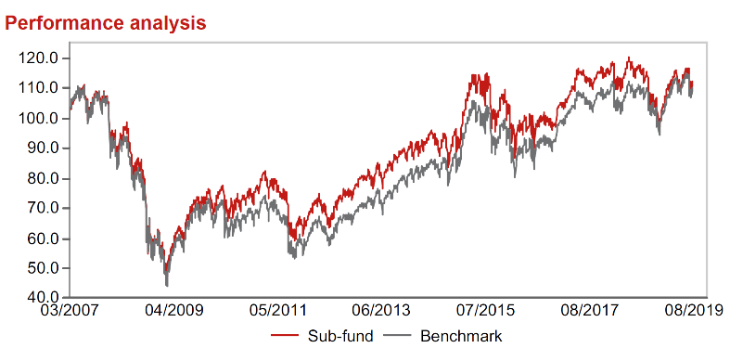 |  | Prudential plc |  |  | 1.79 | finanční služby
Výkonnost od založení
 |  | Unilever PLC |  |  | 1.73 | spotřeba - cyklická
 |  | Korian SA |  |  | 1.73 | zdravotnictví

STATISTIKY
 |  | STD | IR | TE | Rating Morningstar(4) |  | Quartile Morn.
 |  | 13.36% | -1.47% | 2.59% | x |  | x
 |  | (1) Standard Deviation (Směrodatná odchylka): míra rizika, volatilita výkonnosti fondu. (2) Information Ratio (Informační poměr): poměr průměrně dosaženého výnosu oproti odchylce od indexu. (3) Tracking Error: směrodatná odchylka rozdílu výkonnosti fondu

VÝKONNOST (EUR)

 |  | 3 měsíce (%) | YTD (%) |  | 1 rok (%) | od počátku (%)
SRI European Equity (ISIN: LU0145455811) |  | -0.22 | 9.19 |  | -6.16 | 10.86
Benchmark * |  | 3.23 | 14.92 |  | 2.45 | 11.34
Excess Return |  | -3.45 | -5.73 |  | -8.61 | -0.48
Srpen 2019
* MSCI Europe - Net Total Return Index
Hodnota investice do podílových fondů může růst, klesat nebo stagnovat podle situace na finančních trzích. Minulé výnosy nejsou zárukou výnosů v budoucnu.

